20200209
[目的]
提供する API が、想定するユーザ利用シーケンスにおいて、ピーク時であってもシステムが正常に応答することを確認する。

今後、想定を超えるユーザの利用ケースが発生しても、各種リソースのスケールアップ/アウトにより、システムの性能が改善されることを確認する

[前提条件1]
1 日あたり、訳 1,000,000 回のアクセスが発生する
※ 上記アクセスは 1 日のうち、特定の 8 H に集中するものとする。
※ 短期的なピークとして、一時的に 10 倍のリクエストが流入することがある。

[前提条件2]
提供する API では、データの保持等は行わない。
そのため、あらかじめダミーデータ等をあらかじめ用意しておく必要はない。

[目標値]
スループット: 350rps 以上とする
レイテンシ: 200ms 以下とする
※ 1,000,000 / 8h * 10 = 347.22 = 切り上げて 350rps

[システム構成]
ELB -> EC2 (図は省略)

[試験シナリオ]
API コールのみなので省略

[試験結果]

WEB サーバインスタンスタイプ
t2.medium

> top -d1
↑でずっと見てみる
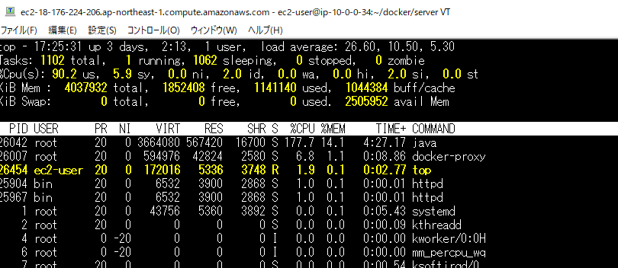

 |  | CPU 使用率
 |  | CPU は 2 なので、LoadAverage が超高い
 |  | なので、Sleeping (待機プロセス数) がすごい高い

 |  | sy が低い = ユーザに費やされたCPU時間が多い(カーネル以外) ので、
 |  | アプリケーション側の処理で何か起こっているように見える

 |  | id が低い = 持機となっているCPU時間の比率が低い (max 100)

 |  | メモリ使用率
 |  | メモリは余裕
 |  | Swap などは発生していない

 |  | ディスクIO
 |  | wa が低い =I/O 処理の完了を待っていた時間が低いので、
 |  | IO も全然使ってない

 |  | ネットワークIO
 |  | 帯域に引っかかるほどの Network I/O はない

 |  | ※ AWS いわく低～中だが、5Mバイト単位の通信が続いた程度でといった感じ。

 | AWS メトリクス

 | [CPU 利用率] |  | [ネットワーク IN/OUT (バイト数)]
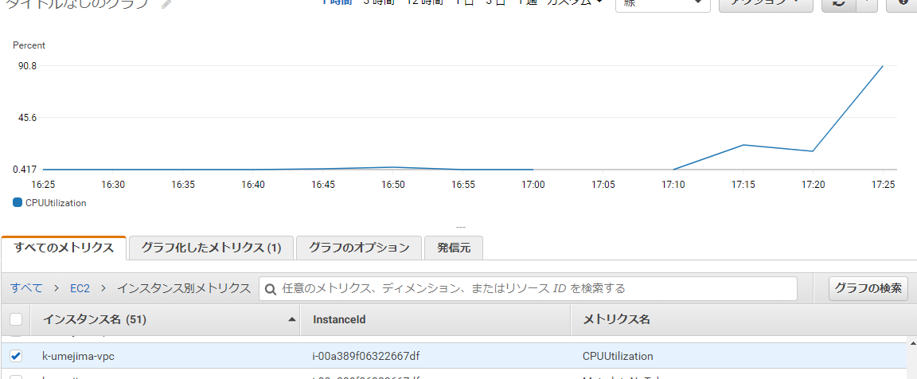
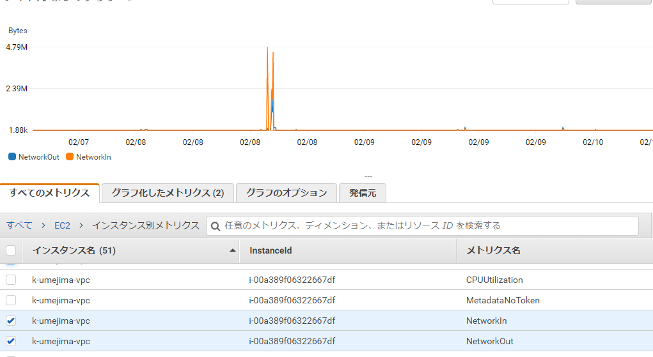

[結論]
マシンをスケールアウトすれば問題なさそう。
なのでここまでにする。次はメモリを重点的に見てみる。

